Sheet1
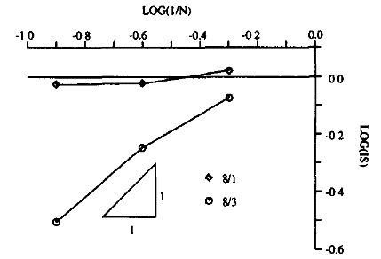

单元T3-mix

 | 横坐标 |  | 纵坐标
n | log10（1/n） | (最优)λ | (最优)log10(IS)
2 | -0.30102999566 | 0.048305577568 | -0.65800136043
4 | -0.60205999133 | 0.033556286005 | -0.73711305635
8 | -0.90308998699 | 0.018727650345 | -0.86375835387
16 | -1.2041199827 | 0.0081520589078 | -1.0443663454
32 | -1.5051499783 | 0.0022662931318
64 | -1.806179974

n | log10（1/n） | （1：1）λ | (1：1)log10(IS)
2 | -0.30102999566 | 3.19E-24 | -11.748222647
4 | -0.60205999133 | 6.67E-06 | -2.5880386333
8 | -0.90308998699 | 3.19E-05 | -2.2477873898
16 | -1.2041199827 | 2.13E-05 | -2.3359395793
32 | -1.5051499783 | 9.65E-06 | -2.5076824751
64 | -1.806179974
n | log10（1/n） | （1：0.5） | (1：0.5)log10(IS)
2 | -0.30102999566 | 0.83210977573 | -0.039909687907
4 | -0.60205999133 | 0.47734542494 | -0.16058361776
8 | -0.90308998699 | 0.25876647639 | -0.29354599395
16 | -1.2041199827 | 0.19021857506 | -0.36037353798
32 | -1.5051499783 | 0.18897564828 | -0.36179707807
64 | -1.806179974
n | log10（1/n） | （1：1.5） | (1；1.5)log10(IS)
2 | -0.30102999566 | 1.64E-24 | -11.892194255
4 | -0.60205999133 | 1.05E-17 | -8.4895926969
8 | -0.90308998699 | 2.42E-15 | -7.3081732999
16 | -1.2041199827 | 4.98E-13 | -6.1511844468
32 | -1.5051499783 | 1.68E-11
64 | -1.806179974
n | log10（1/n） | （稳定项）λ | (稳定项)log10(IS)
2 | -0.30102999566 | 0.1684475956 | -0.38676759186
4 | -0.60205999133 | 0.081117874959 | -0.54544171753
8 | -0.90308998699 | 0.087157303624 | -0.52984810697
16 | -1.2041199827 | 0.0845 | -0.53657164553
32 | -1.5051499783
64 | -1.806179974

